案例
华英园 |  |  | 马可汇 |  |  | 石门苑 |  |  | 宏城花园
月租金 | 建面 | 单价 | 月租金 | 建面 | 单价 | 月租金 | 建面 | 单价 | 月租金 | 建面 | 单价
3400 | 105 | 32.38 | 2600 | 61.13 | 42.53 | 3600 | 86 | 41.86 | 5000 | 120.28 | 41.57
3300 | 104 | 31.73 | 2500 | 59.1 | 42.3 | 2900 | 75.91 | 38.2 | 3200 | 101 | 31.68
4000 | 104 | 38.46 | 2600 | 64.49 | 40.32 | 3500 | 86 | 40.7 | 4200 | 109 | 38.53
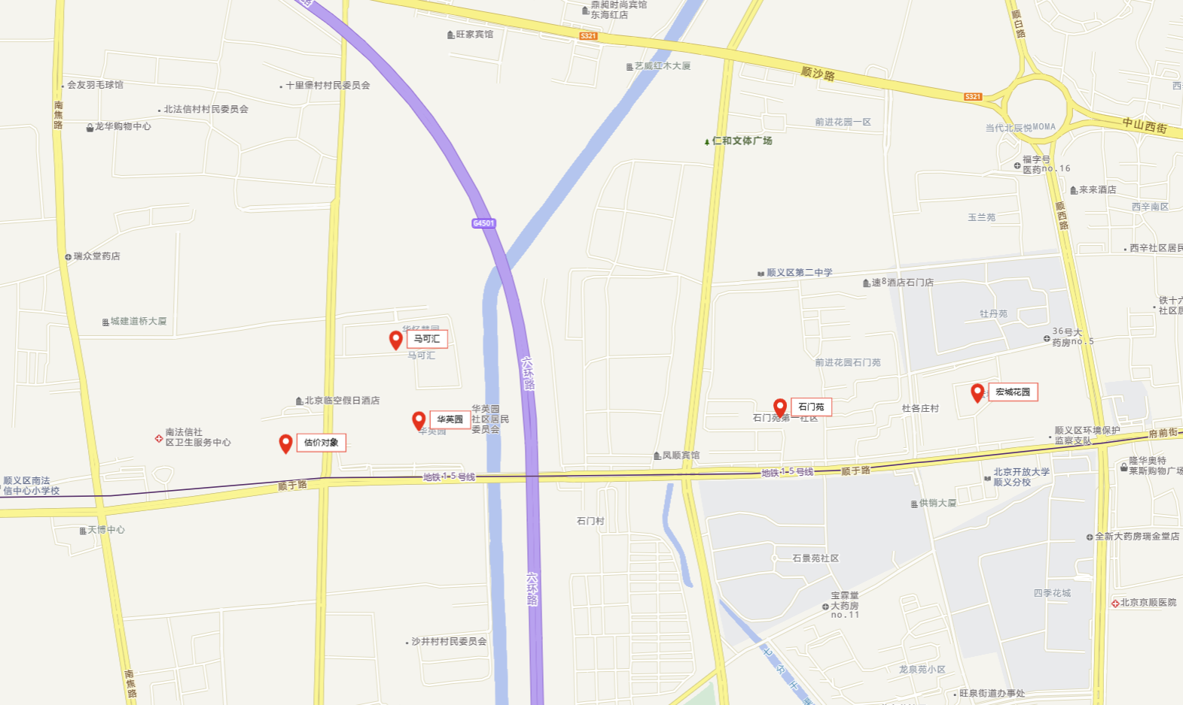
3200 | 100 | 32 | 3000 | 67.18 | 44.66 | 3200 | 84.98 | 37.66 | 3500 | 85 | 41.18
3600 | 106 | 33.96 | 3400 | 97 | 35.05 | 4610 | 130 | 35.46 | 3600 | 92.66 | 38.85
3200 | 103 | 31.07 | 3000 | 60.85 | 49.3 | 4250 | 116 | 36.64 | 3400 | 104.35 | 32.58
3100 | 92 | 33.7 | 3000 | 92.97 | 32.27 | 3000 | 84.21 | 35.63 | 4100 | 106 | 38.68
4900 | 158.1 | 30.99 | 3900 | 91 | 42.86 | 3300 | 85 | 38.82 | 4300 | 100.83 | 42.65
5200 | 156.66 | 33.19 | 2700 | 61.79 | 43.7 | 2900 | 75.91 | 38.2 | 3333 | 101.48 | 32.84
 |  | 33.05 |  |  | 41.44 |  |  | 38.13 |  |  | 37.62
